資料1
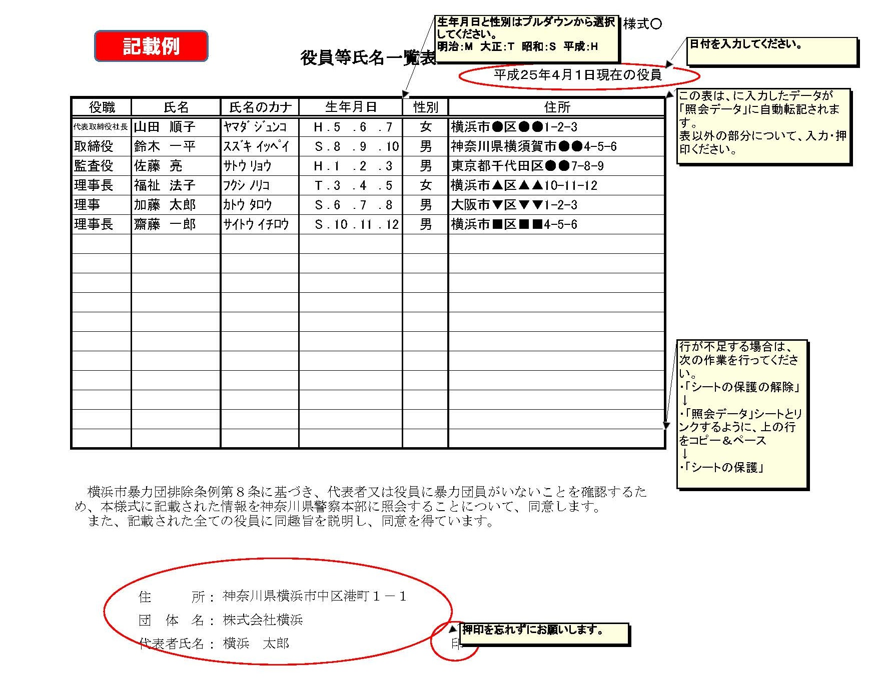
資料１
役員等氏名一覧表

 |  |  |  |  |  |  |  | 令和 年 月 日現在の役員
役職 | 氏名 | 氏名のカナ | 生年月日 |  |  |  | 性別 | 住所
 |  |  |  | ． | ． | ．
 |  |  |  | ． | ． | ．
 |  |  |  | ． | ． | ．
 |  |  |  | ． | ． | ．
 |  |  |  | ． | ． | ．
 |  |  |  | ． | ． | ．
 |  |  |  | ． | ． | ．
 |  |  |  | ． | ． | ．
 |  |  |  | ． | ． | ．
 |  |  |  | ． | ． | ．
 |  |  |  | ． | ． | ．
 |  |  |  | ． | ． | ．
 |  |  |  | ． | ． | ．
 |  |  |  | ． | ． | ．
 |  |  |  | ． | ． | ．
 |  |  |  | ． | ． | ．
 |  |  |  | ． | ． | ．

横浜市暴力団排除条例第８条に基づき、代表者又は役員に暴力団員がいないことを確認するため、本様式に記載された情報を神奈川県警察本部に照会することについて、同意します。 また、記載された全ての役員に同趣旨を説明し、同意を得ています。

 | 住 所：
 | 団 体 名：
 | 代表者職氏名： |  |  |  |  |  |  | 印

資料３
資料３ |  | 決算報告書チェックリスト

 |  |  |  | 旧 |  |  |  |  | 新
 |  |  | ○年度 |  |  | ○年度 |  | ○年度
 |  |  | （第 |  | 期） | （第 | 期） | （第 |  | 期）
 | 貸借対照表

 | 損益計算書

 | 財産目録

 | 販売費、一般管理費明細

 | 製造原価報告書

 | 売掛金（未収入金）の内訳書

 | 借入金及び支払利息の内訳書

 | 役員報酬手当及び人件費の内訳書

 | 地代家賃等の内訳書

収支
予算書
報告書
報告書
決算
報告書
資料３
チェック
リスト
古いものから順に、
年度ごとに両面印刷で提出してください。
添付項目 No.19
旧
 | ※添付資料の綴じ方

資料4
 | 補助金計算資料（内装整備費補助） |  |  |  |  |  |  |  |  |  |  | 施設名：
 |  |  |  |  |  |  |  |  |  |  |  |  |  |  | 補助対象額 |  | 基準額 | 休憩室分
 |  |  |  |  |  |  |  |  |  |  |  |  |  | 0 | 定員増90人以上 |  | 80,000,000 | 4,000,000
 | １ 工事費等 |  |  |  |  |  |  |  |  |  |  |  |  | 0 | 定員増50人以上90人未満 |  | 60,000,000 | 3,000,000
 | 定員の増員数 |  |  |  |  | 人 |  | 休憩室等整備状況 |  |  |  |  |  | 0 | 定員増50人未満及び分園設置等 |  | 0 | 0
1 |  | 定員増90人以上 |  |  |  |  |  |  |  | 基準面積確保 |  |  |  | 0 | 既存施設の改修 |  | 0 | 0
2 |  | 定員増50人以上90人未満 |  |  |  |  |  |  |  | 基準面積未満
3 |  | 定員増50人未満及び分園設置等 |  |  |  |  |  |  |  |  |  |  |  |  |  | 大型遊具 | 備品（１） | 備品（２）
4 |  | 既存施設の改修 |  |  |  |  |  |  |  |  |  |  |  | 補助対象上限 |  | 3,500,000 | 0 | 333,334
 | ※１：２社見積のうち金額の小さい方を記入すること
 |  |  | 実支出額 |  |  |  | 補助対象額 |  |  |  |  |  | 備考
 | 改修・増築工事費 ※１ |  |  |  |  |  | 対象額
※白色セルには数式が入っているので、
削除しないよう注意してください。
入力可能なセル
プルダウンから選択
 | 工事監理費 |  |  |  |  |  | 上限 |  | 工事費の2.6％ |  | 0円
 |  |  |  |  |  |  | 対象額 |  | 0円 |  |  |  | 実支出額と上限額を比較し少ない方
 | 備品費（１） |  |  |  |  |  | 上限 |  | 増員数×32,000円＝ |  | 0円
 |  |  |  |  |  |  | 対象額 |  | 0円 |  |  |  | 実支出額と上限額を比較し少ない方
 | 備品費（２） ※休憩室等用 |  |  |  |  |  | 上限 |  | 休憩室等用＝ |  | - |  | ※25万円を3/4する前の額
 |  |  |  |  |  |  | 対象額 |  | - |  |  |  | 実支出額と上限額を比較し少ない方
 | 大型遊具費 |  |  |  |  |  | 上限 |  | 3,500,000円
 |  |  |  |  |  |  | 対象額 |  |  |  |  |  | 実支出額と上限額を比較し少ない方
 | 計 |  | 0円 |  |  |  | 上限 |  | #N/A |  |  |  | ＝ア
 |  |  |  |  |  |  | 対象額 |  | 0円 |  |  |  | ＝イ
 |  |  |  |  |  |  | 基準額 |  | #N/A |  |  |  | アとイを比較し少ない方
 | 補助基準額 |  | 補助率
 | #N/A |  | ×３／４ |  | ➀ 補助金額 |  |  | #N/A
 |  |  |  |  |  |  |  | ※千円未満切捨て

※ 期間中１か月未満の月の賃借料については、
その月の実日数にて日割計算。
※ 時期により賃借料が異なる場合は、２～５に記載。
（非表示になっている行を再表示して使用）
 | ２ 整備期間中の賃借料
 | 整備期間中の賃借料 |  |  |  |  |  |  |  |  |  |  |  |  | 月額賃借料 | 1,000,000
 | 月額賃借料（税込） |  | 対象期間 （着工～開所前） |  |  |  |  |  |  | 賃借料額
1 |  |  |  | か月 |  |  | 日／ |  | 日間 | 0 |  |  |  | 0.00
 |  |  |  |  |  |  |  |  | 計 | 0
 | 補助基準額
 | 補助対象（月額） |  | 対象期間 （着工～開所前） |  |  |  |  |  |  | 補助基準額
1 |  |  |  | か月 |  |  | 日／ |  | 日間 |  |  |  |  | 0.00
 |  |  |  |  |  |  |  |  | 計 | 0
 | 補助基準額 |  | 補助率
 | 0円 |  | ×１／２ |  | ➁ 補助金額 |  |  | 0円
 |  |  |  |  |  |  |  | ※千円未満切捨て

 | 補助金額（➀＋➁） |  |  |  | #N/A

資料5
資料５ |  |  |  | 財源充当確認書

この度の保育所整備に要する各所要額については、以下のとおり保有している資金から充当します。

※該当するものに○
 | 整備に係る自己資金
 | 借入金の償還財源
 | （社会福祉法人、学校法人以外の法人の場合） 運用財産（※１）
 | （社会福祉法人以外の法人の場合） 当面の賃借料に充てる財源（※２）
合計 |  |  |  |  |  |  | 0円
※１ 施設の年間事業費（募集要項 参照）の12分の１以上に相当する額
※２ １年分の賃借料に相当する額と１千万円（１年間の賃借料が１千万円を超える場合は当該１年間の賃借料相当額）

令和 |  | 年 |  | 月 | 日

所在地 |  |  | 0

法人名 |  |  | 0

代表者職氏名 |  |  | 0 |  |  |  |  | 印

法人預金

金融機関名 |  |  |  | 預金口座番号 |  | 口座名義人 |  |  | 充当金額

 |  | 銀行
 |  | 支店 |  | 番号
 |  | 銀行
 |  | 支店 |  | 番号
 |  | 銀行
 |  | 支店 |  | 番号
 |  | 銀行
 |  | 支店 |  | 番号
 |  | 銀行
 |  | 支店 |  | 番号
 |  | 銀行
 |  | 支店 |  | 番号
 |  | 銀行
 |  | 支店 |  | 番号
合計 |  |  |  |  |  |  |  |  | 0円

資料6
資料６ | 贈与契約書（参考）

○○ ○○（以下「甲」という。）と○○○○法人○○○代表者（又は代表者代理人）○○ ○○（以下「乙」という。）は、次のとおり贈与契約を締結した。
第１条 甲は、○○○○法人○○○が 内装整備費補助事業の補助対象事業者として決定したときは、同法人の事業実施にかかる△△資金（※）として金○○万円を同法人に贈与することを約し、乙はこれを承諾した。
※「△△資金」には、贈与契約の内容により「整備費自己資金」「運用財産」「当面の賃借料に
充てる財源」と記入してください。
第２条 甲は、前条による贈与を同法人の指定する期日までに行わなければならない。
第３条 ○○○○法人○○○が 内装整備費補助事業の補助対象事業者として選定されなかったときは、この契約は無効とし、これにより損害が発生した場合、甲は損害の賠償を請求することができない。
第４条 この契約に定めていない事項については、甲、乙は誠意をもって協議のうえ決定するものとする。
上記契約を証するため、同文２通を作成し、甲、乙署名捺印のうえ各１通を所持する。

 |  | 令和 | 年 | 月 | 日

 | 甲 | 所在地

 |  | 氏名 |  |  |  |  | 印

 | 乙 | 所在地

 |  | 法人名

 |  | 代表者職氏名 |  |  |  |  | 印

※甲が代表者である場合は、乙に代表者代理人を立てて、甲と乙が同一人にならないようにしてください。
 | （例）
 | 乙 | 所在地

 |  | 法人名

 |  | 代表者職氏名 |  |  |  | （代表者代理人） | 印

